Nabídka
Nabídka č.08112016ČM

pro firmu: Obec Kostelec u Holešova

Nabídka ze dne: |  | Platnost nabídky: | Platební podmínky:
2016-11-08 |  | 2016-12-07 | Splatnost 21 dnů

Vážená paní, Vážený pane
Na základě našeho předcházejícího jednání Vám zasíláme nabídku na produkty a služby firmy DC4 CZ, a.s. Děkujeme za projevenou důvěru našim produktům a doufáme, že nabídka odpovídá Vaší představě. V případě jakýchkoli dotazů nás prosím kontaktujte na níže uvedeném telefonním čísle.
Tešíme se na další spolupráci.

ITEM | Product |  |  | PRICE/PCS | PCS | TOTAL PRICE
 | Dell Latitude E5570 |  |  | 22,150.00 Kč | 1 | 22,150.00 Kč
 | Dell replikátor portů Advanced E-Port II, 130W, USB 3.0 |  |  | 3,300.00 Kč | 1 | 3,300.00 Kč
 | CELKOVA CENA bez DPH |  |  |  |  | 25,450.00 Kč
 | CELKOVA CENA s DPH |  |  |  |  | 30,794.50 Kč
 | Popisy konfigurací jsou uvedeny níže

DC4 CZ, a.s. Komenského 75, 768 11 Chropyně
IČO: 29242681, DIČ: CZ29242681,
Bankovní spojení CZK: 260224377/0300 ,
Bankovní spojení EUR: 260224748/0300

 | Dell Latitude E5570 |  |  | 22,150.00 Kč | 1 | 22,150.00 Kč
 | 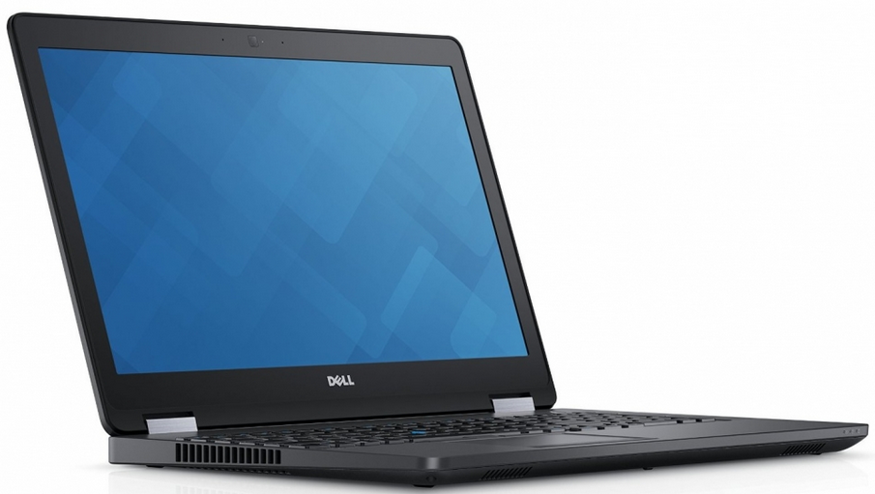 Intel Core i5-6300U Processor Base, Integrated HD Graphics 520 Intel Core i5-6300U (Dual Core, 2.4GHz, 3MB cache) 39.6cm (15.6") FHD (1920x1080) Non-Touch Anti-Glare LCD with Camera and Mic No Fingerprint Reader and No Smart Card Reader (Contact and Contactless) Non Touch WWAN HD/FHD LCD Backcover 8GB (1x8GB) 2133MHz DDR4 Memory 500GB (7,200 Rpm) Serial ATA Hard Drive Primary 4-cell 62W/HR Battery 90W A/C Adapter (3-pin) Intel Dual-Band Wireless-AC 8260 Wi-Fi + BT 4.2 Wireless Card HDD/SSD, Bracket for 7MM,PC15/P Internal Czech/Slovakian Qwerty Backlit Keyboard Windows 7 Professional (64Bit Windows 10 Pro License, Media) English,Czech,Hungarian,Polish,Slovak Windows 10 Pro OS Recovery 64bit - DVD 3Yr Warranty - Onsite

